视频资源管理
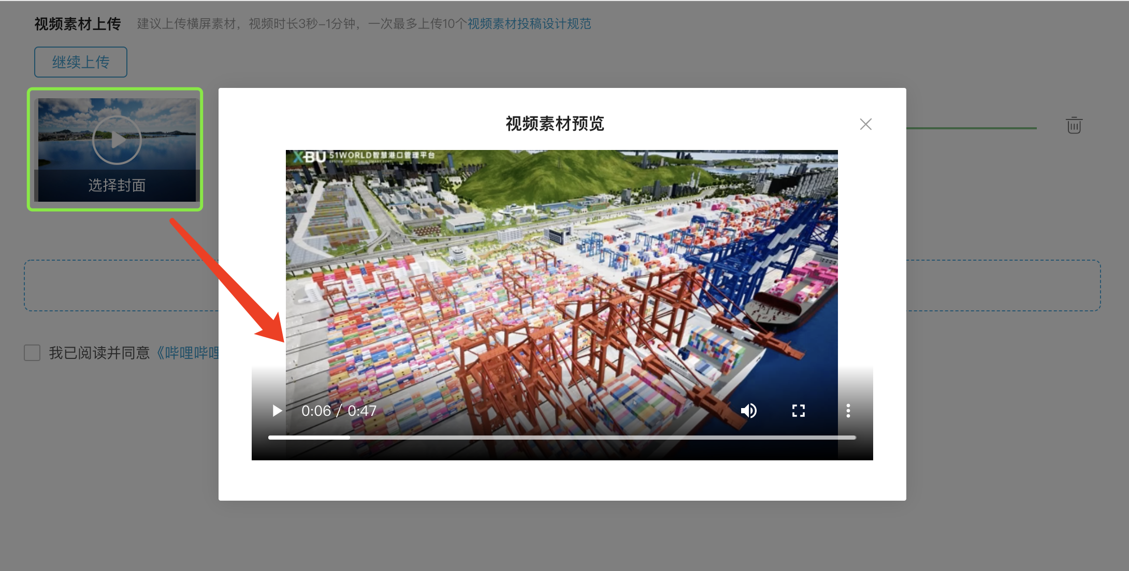
1、视频资源管理界面
 | 检索条件：视频标题、视频分类、年度、教师名称、获奖情况；其中视频分类下拉菜单（青教赛、师德榜样、青管赛等），年度下拉菜单，其他均为录入。

2、编辑，按钮操作界面
 | 视频封面设置 | 选择封面
 | 视频分类 | 不可修改 | 年度 | 不可修改
 | 教师名称 | 不可修改 | 获奖情况 | 不可修改 | 所属高校 | 不可修改 | ps:2022年1月1号新增
 | 视频标题 | 可修改
 | 简介 | 一段文字,可修改
 | 视频公开 | 公众开放 | 特定单位开放 | 不开放 | ps：2022年1月1号修改，点击特定高校开放弹出高校列表，有全选或者部分选择高校操作。

 | 草稿 | 发布

3、编辑→选择封面

